Sheet1
 |  |  |  |  | Spelare:
 |  |  |  |  | Spelledare:
 |  |  |  |  | Namn:
Ras: |  |  |  | Kön: |  |  |  |  | Socialt stånd:
Yrke: |  |  |  | Svärdshand: |  |  |  |  | Ålder:
Utseende: |  |  |  |  |  |  |  |  | Bild:

Grundegenskaper |  |  |  | Särskilda förmågor
Styrka (STY)
Fysik (FYS)
Smidighet (SMI
Intelligens (INT)
Psyke (FYS)
Karisma (KAR)
Storlek (STO)
Primära färdigheter |  | erf | FV | Yrkesfärdigheter |  |  | erf | FV
Bluffa (KAR)
Finna dolda ting (INT)
Första hjälpen (INT) |  |  |  |  |  |  |  |  | Sekundära färdigheter |  | erf | FV
Gömma sig (INT)
Hoppa (SMI)
Klättra (SMI)
Köpslå (KAR)
L/S modersmål (special, B)
Lyssna (INT)
Rida (SMI)
Sjunga (KAR)
Slagsmål (STY)
Smyga (SMI)
Smyga osedd (special)
Spåra (INT)
Stjäla föremål (SMI)
Tala modersmål (special)
Upptäcka fara (PSY)
Värdera (INT)
Övertala (KAR)
 |  |  |  | Språk |  |  | FV | B-FV

 |  |  |  |  |  |  |  |  | Hjältepoäng:
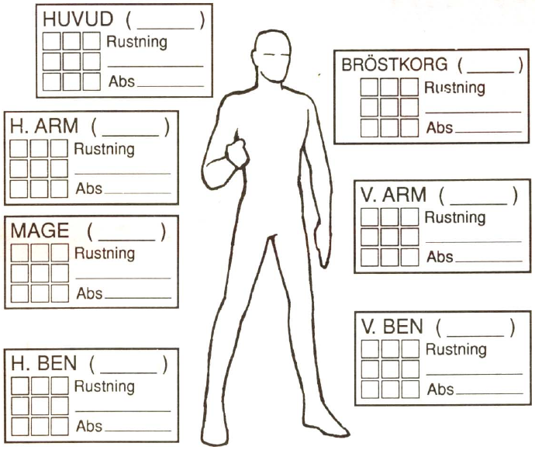 |  |  |  |  |  |  |  |  | Minimagi

 |  |  |  |  |  |  |  |  | Besvärjelser |  | erf | FV

Skadebonus |  |  |  | Total KP |  |  |  |  | Psyke
 | Normal | Maximal
Bärförmåga
Förflyttning
Vapen/Sköld |  |  |  | FV | Skada |  | B V |  | Längd | Räckvidd | Vikt

Pengar | gm | sm |  | km |  | Utrustning |  |  |  |  |  | Vikt
i börs
på bank
Juveler
Kläder och rustning |  |  |  |  | Vikt

